CONTROLE
CONTROLE DE GADO

5
Vaca
3
Touro
1
Boi
0
Bezerro
1
Bezerra
1
Garrote
0
Novilha
11
total

BRINCO | TIPO | SEXO | RAÇA | ORIGEM | NASCIMENTO | IDADE | PESO | BRINCO PAI | BRINCO MÃE | STATUS | OBSERVAÇÃO
0001 | TOURO | M | JERSEY | COMPRADO | Jun-20 | 1 | 890 kg | 0001 |  | VENDIDO
0002 | BEZERRA | F | JERSEY | NASCEU | Jun-20 | 1 | 80 kg |  |  | INATIVO
0003 | BOI | M | JERSEY | COMPRADO | Jun-20 | 1 | 800 kg | 0002 |  | MORTO
0001 | GARROTE | M | JERSEY | NASCEU | Jun-20 | 1 | 200 kg |  | 0002 | ATIVO
0006 | TOURO | M | JERSEY | NASCEU | Jun-20 | 1 | 790 kg |  |  | VENDIDO
0010 | TOURO | M | JERSEY | NASCEU | Jun-20 | 1 | 1000 kg |  |  | ATIVO
0010 | VACA | F | JERSEY | NASCEU | Jun-20 | 1 | 650 kg |  | 0001 | ATIVO
0010 | VACA | F | JERSEY | NASCEU | Jun-20 | 1 | 640 kg |  |  | ATIVO
0010 | VACA | F | JERSEY | NASCEU | Jun-20 | 1 | 560 kg |  |  | ATIVO
0010 | VACA | F | JERSEY | NASCEU | Jun-20 | 1 | 410 kg |  |  | ATIVO
0010 | VACA | F | JERSEY | NASCEU | Jun-20 | 1 | 610 kg |  |  | ATIVO

INFORMAÇÃO
SISTEMA GESTÃO DE GADO TECBOV
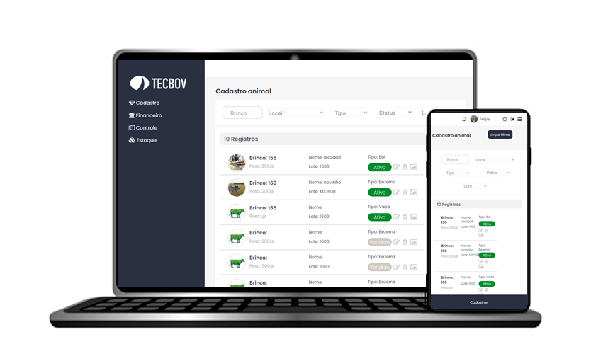

Gerencie seu rebanho de forma simples e eficiente.

Conhecer gratuitamente

 | Acesso por computador e celular
 | Dados em núvem para acesso de qualquer lugar
 | Sistema de fácil uso
 | Aumente sua produtividade!

